Ajustes
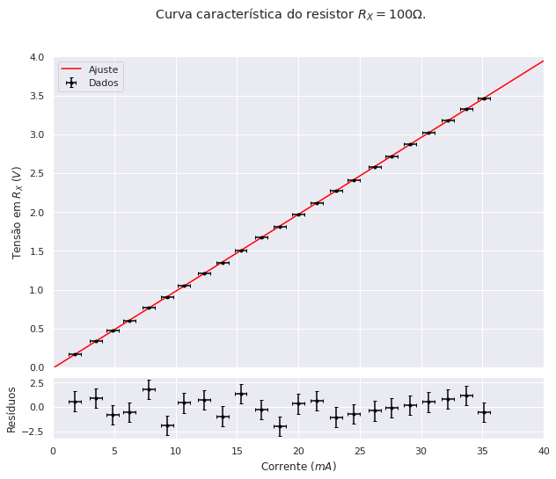
Resistor | V=R*i+V_0
 | Valor | Incerteza
[0]: | 98.97247 | 0.10421 | Ohms
[1]: | -0.01103 | 0.00219 | Volts

NGL | 21
CHI² | 21.32
CHI² reduzido | 1.02

